Фасадный профиль
Расчёт фасадов EDGE Max

ВВОД ИСХОДНЫХ ДАННЫХ ДЛЯ РАСЧЁТА |  | РЕЗУЛЬТАТ РАСЧЁТА

Укажите высоту шкафа без цоколя | 2500 | Размеры двери: |  | высота* | 2496
Укажите ширину шкафа | 900 |  |  | ширина** | 446
Укажите количество створок в шкафу | 2 шт. |  | *не более 2600 мм **от 300 до 600 мм

 |  | Стекло/зеркало толщиной 4мм |  | высота | 2490
Вес двери*: | 15 кг. |  |  | ширина | 440
 | *не более 30 кг
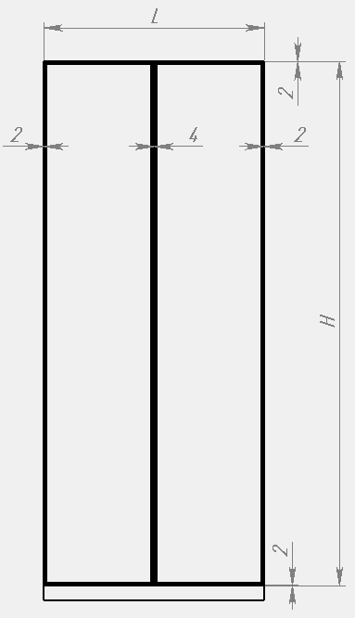

 |  | Профили: | артикул | размер | количество
 |  | Рамочный узкий профиль с ручкой | DE0709.VP540 | 2496 | 2
 |  | Рамочный узкий профиль | DE0708.VP540 | 2496 | 2
 |  | Рамочный узкий профиль | DE0708.VP540 | 446 | 4

 |  | Фурнитура: | артикул | количество
 |  | Уплотнитель | DE0549.VP300 | 5 шт.
 |  | Уголки соединительные | DE0030.VS000.ZN0EP.E | 2 компл.
 |  | Петля скрытого монтажа | DE0030.VS000.BKMAN.E | 2 компл.

